アローダイアグラム
作業 | 前作業 | 所要時間 | 表は，あるプロジェクトの工程を示したものである
A | ----- | 10 | 表中の数値は各作業の所要期間(単位:日)であり，各作業を開始するためには前の作業が完了している必要がある
B | ----- | 12 | プロジェクトを完了するのに最低何日必要か。
C | A,B | 30
D | A,B | 10
A
E | C,D | 20
F | D | 38
10
(完了) | E,F | -----
E
12
C
30
20
B
38
10
D
F

 |  |  | 1. 図の工程をアローダイアグラムで表す
 |  |  | 2. アローダイアグラムでクリティカルパス候補となる経路を見つける

 |  |  | [B→C→E]
 |  |  | 12＋30＋20＝62

 |  |  | [B→D→F]
 |  |  | 12＋10＋38＝60

 |  |  | したがって最短所要日数は62日です。

リーダシップ
【CPAカレッジ】_014_頼れるリーダーになるには！？
https://www.youtube.com/watch?v=dEHms33Y-lk
【経営学要点】SL理論：リーダーシップは柔軟に変化！（ポール・ハーシー、ケネス・ブランチャード）
https://www.youtube.com/watch?v=lo-RadXUP8E

SL理論(状況対応型リーダーシップ理論)
SL理論とは、1977年にハーシィ（P.Hersey）とブランチャード(K.H.Blanchard) が提唱したリーダーシップ条件適応理論の１つ。部下の成熟度によって、有効なリーダーシップスタイルが異なる、という前提に拠っている。フィドラーのコンティンジェンシー・モデルの状況要因を掘り下げて、部下の成熟度に着目し発展させた。 SL理論では、縦軸を仕事志向、横軸を人間志向の強さとして4象限に分け、それぞれの状況でリーダーシップの有効性（指示決定の指導の強弱、説得・参加型スタイルなど）を高めていくにはどうすれば良いかを示している。 SL理論において有効なリーダーシップは、部下の成熟度のレベルによって次のように規定される。
S１：教示的リーダーシップ
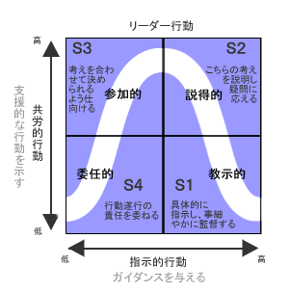
具体的に指示し、事細かに監督する
（タスク志向が高く、人間関係志向の低いリーダーシップ）
→部下の成熟度が低い場合
S２：説得的リーダーシップ
こちらの考えを説明し、疑問に応える
（タスク志向・人間関係ともに高いリーダーシップ）
→部下が成熟度を高めてきた場合
S３：参加的リーダーシップ
考えを合わせて決められるように仕向ける
（タスク志向が低く、人間関係志向の高いリーダーシップ）
→更に部下の成熟度が高まった場合
S４：委任的リーダーシップ
仕事遂行の責任をゆだねる
（タスク志向・人間関係志向ともに最小限のリーダーシップ）
→部下が完全に自立性を高めてきた場合

プロジェクトのコスト
基本的な算出方法の考え方
 | 見積をした時に最終的に導き出すのは「金額（お金）」です。
 | 開発に掛かるSE費用としていくら（1000万円、1億円、10億円、etc…）掛かるかがゴールとなります。
 | お金を出すために必要な値としては「必要工数（どの程度の人数か）」です。
 | 必要工数に「開発者の単価」を掛ければ金額が出てきます。

 | 金額（お金）＝必要工数（人月）× 開発者の単価

 | 開発者の単価（人月）は100万円だったり、150万円、200万円だったりと、開発者のレベルや会社によって変わってきます。
 | ですので、ここでは必要工数を算出することが重要になってきます。
 | この必要工数を算出する方法として次の二つの手法があります。
 | 標準値法（係数積算）
 | ファンクションポイント法

標準値法（係数積算）
 | 最もシンプルな見積方法です。
 | プログラムソースの「ステップ数（行数、ライン数）」の総数でシステムの「開発規模（kstep（キロステップ））」を表し、
 | その開発規模に全体もしくは工程別の「標準生産性（kstep/人月）」を用いて、必要工数を見積もる方法です。

 | 必要工数（人月）＝開発規模（kstep） ÷ 標準生産性（kstep/人月）

 | どのくらいのプログラムソースの量なのかを開発規模で出して、1人当たり1ヵ月ででどの程度のプログラムを作れるか（生産性）の値で割るだけです。

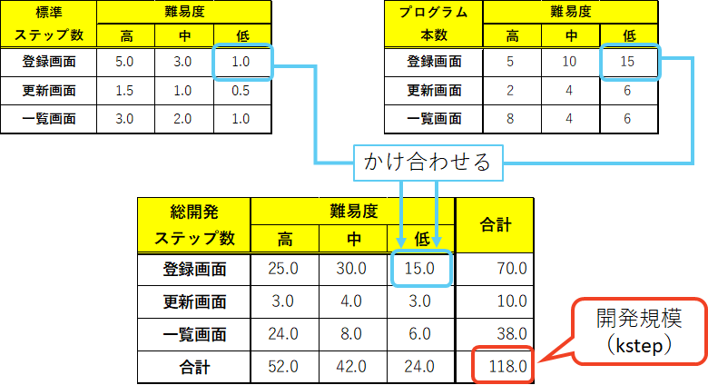

ファンクションポイント法＝機能の数と難易度を判断基準にする見積もる(ソフトウェアの機能である外部機能に着目した見積手法です。この機能を使って開発工数を算出します。)
 | コスト見積りにおいて、外部入出力や内部ファイルの数と難易度の高さから論理的に開発規模を見積もる手法のこと
 | システムの機能と複雑さなどの因子をもとにファンクションポイントを算出して、開発工数を見積ります。
 | 特徴 | 利用者側に見える出力帳票をもとに、開発規模を見積もるので依頼者側とのコンセンサス（合意）が取りやすい

 | ①FP数＝ファンクション数 ×（補正係数×0.01＋0.65）
 | →ファンクションポイント＝基準値×（0.65＋調整値／100）
 | ②必要工数（人月）＝FP数 ÷ 生産性（FP数/人月）

 | 具体的な計算方法
 |  | （1）扱うデータを5 つのファンクション型に分類
 |  |  | 外部入力（EI）、外部出力（EO）、外部照会（EQ）、内部論理ファイル（ILF）、外部インタフェースファイル（EIF）の5分類
 |  | （2） 扱うデータごとに、「データ項目数」とそのデータに関連する「レコード種類数」を集計
 |  |  | データのファンクションの複雑さを3段階（低・中・高）に分類
 |  | （3）システム全体の未調整FPの計算
 |  |  | 各データに3段階のファンクションの複雑さに応じた未調整FP（調整係数）を掛けて合計
 |  | （4） システムの特性の合計値を計算
 |  |  | システム特性を14の観点から0から5の6段階で評価
 |  | （5） システム特性係数の計算
 |  |  | VAF＝ （TDI＊0.01）＋0.65
 |  |  | VAF：Value Adjustment Factor、システム特性係数
 |  |  | TDI：Total Degree of Influence、システム特性の合計値
 |  | （6） FPを計算
 |  |  | FP＝UFP＊VAF
 |  |  | UFP：Unadjusted FP、未調整FP
 |  |  | VAF：Value Adjustment Factor、システム特性係数

 | FP ＝未調整 FP＊システム特性係数
 | 実際には、システム開発の工程はシステム設計方式によって異なります。
 | IFPUG法では想定される開発工程をプロジェクトとして3つの大まかな分類を計測タイプとして定義し、差異の発生を低減しています。

 | ・ 新規開発プロジェクト
 |  | DFP＝（UFP＋CFP）＊VAF
 |  | DFP：Development Project FP
 |  | 新規開発プロジェクトのFP
 |  | UFP：Unadjusted FP
 |  | 利用可能な未調整FP
 |  | CFP：Conversion FP
 |  | データ移行機能の未調整FP
 |  | VAF：Value Adjustment Factor
 |  | 調整係数

 | ・ 機能改良プロジェクト
 |  | EFP=｛（ADD＋CHGA＋CFP）＊VAFA｝＋（DEL＊VAFB）
 |  | EFP：Enhanced FP
 |  | 機能改良プロジェクトのFP
 |  | ADD：Added by the enhancement project
 |  | 機能改良プロジェクトで追加される機能の未調整FP
 |  | CHGA：Changed by the enhancement project
 |  | 機能改良プロジェクトで変更された機能の未調整FP
 |  | CFP：Conversion FP
 |  | データ移行機能の未調整FP
 |  | VAFA：VAF of application after enhancement
 |  | 機能改良後のアプリケーションの調整係数
 |  | DEL：Deleted FP
 |  | 機能改良プロジェクトで削除される機能の未調整FP
 |  | VAFB：VAF of application before enhancement
 |  | 機能改良前のアプリケーションの調整係数

 | ・アプリケーション
 |  | AFP=｛（UFPB＋ADD＋CHGA）－（CHGB＋DEL）｝＊VAFA
 |  | AFP：Application FP
 |  | アプリケーションのFP
 |  | UFPB：Unadjusted application FP count before enhancement
 |  | 機能改良プロジェクト開始前のアプリケーションの未調整FP
 |  | ADD：Added by the enhancement project
 |  | 機能改良プロジェクトで追加される機能の未調整FP
 |  | CHGA：Changed functionality after enhancement
 |  | 機能改良プロジェクトで変更された機能の未調整FP
 |  | CHGB：Changed functionality before enhancement
 |  | 機能改良プロジェクトで変更となった機能の未調整FP
 |  | VAFA：VAF of application after enhancement
 |  | 機能改良後のアプリケーションの調整係数
 |  | DEL：Deleted FP
 |  | 機能改良プロジェクトで削除される機能の未調整FP

 | FP法の留意点や実践方法は？
 | FP法では機能要件を低・中・高の複雑度の分類で算定するため、対象とするアプリケーション開発の工数とソフトウェア製造量と直接的に合致しない場合もあります。
 | ソフトウェア開発は、工数を用いて成果物としてソフトウェアを納品します。
 | ソフトウェアは完成していない段階で完成成果物を逆算して工数見積もりを行うため、初期段階では誤差が大きくなる傾向があります。
 | このことから、あらかじめ同等の業務での開発実績のデータを蓄積し、見積もり精度を向上させることが重要です。
 | 特に、要求仕様書が確定する前の見積もりでは精度のブレが生じるため、ユーザが認識していない要件が潜んでいる場合は別途追加見積の必要性が出ます。
 | FP法では開発初期段階で有効なFP計測手法として、FP概算法（The estimated function point count）並びにFP試算法（The Indicative function point count）が提案されています。
 | これらはNESMA（Netherlands Software Metrics Association）によるFP計測手法で、考え方はIFPUG法と同じです。
 | 以上の通り、見積もり誤差を吸収するために実際の計測結果を評価・分析し、次の見積もりに反映させることが求められます。FP法は長く用いられているため、ベンダー各社それぞれ自社経験を活かし見積もり手法としてプロジェクト見積もりに活用しています。

WBS
WBS(Work Breakdown Structure)では、プロジェクト全体を要素成果物を基準にして階層的に分解していきます。
この階層的に細分化された構造図の中で最下層に位置する個々の部分をワークパッケージといい、プロジェクトを実施する際のコントロール単位となります。
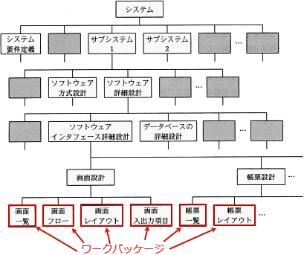

ワークパッケージは、スコープマネジメントの「WBS作成」にて定義されます。その後、タイムマネジメントのアクティビティ定義のプロセスにおいて、
ワークパッケージは1つ以上のアクティビティ(ワークパッケージを生むための個々の作業)に分解されます。

またWBSと同様に階層的な細分化の考え方を用いるものとして、
プロジェクト人員の組織を階層化して表すOBS(Organization Breakdown Structure)や、プロジェクトのコスト配賦を階層化して表すCBS(Cost Breakdown Structure)があります。

プロジェクトマネジメント
プロジェクトのコスト
 | ファンクションポイント法
 |  | コスト見積りにおいて、外部入出力や内部ファイルの数と難易度の高さから論理的に開発規模を見積もる手法
 |  | システムの機能と複雑さなどの因子をもとにファンクションポイントを算出して、開発工数を見積ります。
 |  | 特徴
 |  |  | 利用者側に見える出力帳票をもとに、開発規模を見積もるので依頼者側とのコンセンサス（合意）が取りやすい

プロジェクトの時間
 | プロジェクト全体の完了まであと何日掛かるか

 |  | 過去のプロジェクトの開発実績から構築した作業配分モデルがある。
 |  | 要件定義からシステム内部設計までをモデルどおりに228日で完了してプログラム開発を開始した。
 |  | 現在，200本のプログラムのうち100本のプログラム開発を完了し，残り100本は未着手の状況である。
 |  | プログラム開発以降もモデルどおりに進捗すると仮定するとき，
 |  | プロジェクト全体の完了まであと何日掛かるか。

 |  | ① プロジェクト全期間に占めるシステム内部設計工程までの期間を、表の期間比の合計で計算する。
 |  | 0.25＋0.21＋0.11＝0.57

 |  | ② システム内部設計完了時点で228日なので、プロジェクト期間全体では、
 |  | 228÷0.57＝400(日)

 |  | ③ プログラム開発工程が200本中100本分完了しているため、期間比率0.57にこの完了分を加える。
 |  | 0.57＋(0.11×0.5)＝0.625

 |  | ④ 現時点で全体の62.5%の作業期間を消化していることになるので、残り日数は以下のように計算できます。
 |  | 400×(1－0.625)＝150(日)

 | EVM(Earned Value Management)
 |  | プロジェクトにおける作業をコスト(金銭)の価値に置き換えて定量的に実績管理をする進捗管理手法です。
 |  | コスト
 |  | →人件費や労力
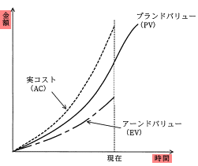
 |  | EVMで使用される各指標は次のような意味を持っています。
 |  | PV(Planned Value): 計画価値 →計画時に見積もられた予算
 |  |  | プロジェクト開始当初、現時点までに計画されていた作業に対する予算
 |  | EV(Earned Value): 出来高→ 作業実績
 |  |  | 現時点までに完了した作業に割り当てられていた予算
 |  | AC(Actual Cost): 実コスト
 |  |  | 現時点までに完了した作業に対して実際に投入した総コスト
 |  | EAC(Estimate At Completion)
 |  |  | 完了時の総コスト見積り

 |  | アーンドバリュー
 |  |  | コストとスケジュールの両面からプロジェクトの進捗状況を客観的・定量的に管理する手法です
 |  | アローダイアグラム
 |  |  | 複数の独立した作業や工程が連続して実施される際に、作業の日程計画を図形と数字で表現するための図です
 |  | インクリメンタル
 |  |  | 初めにシステム全体の要件定義を行い、要求された機能を幾つかのサブシステムに分割した後、
 |  |  | コアとなる部分を優先的に完成させ、以降は設計～テストを繰り返して追加機能を順次リリースしていく開発モデルです
 |  | スパイラル
 |  |  | システム全体を幾つかに分割し、その分割されたシステムごとに
 |  |  | ウォータフォールモデルを繰り返して機能を追加していく成長型(進化型)の開発モデルです
 |  | バーンダウンチャート
 |  |  | 左端をプロジェクト開始時点として横軸を時間経過、縦軸を残り作業量とし、
 |  |  | 開始時の左端上方の点から、右下の横軸上にあるプロジェクト完了予定日時に向かって、
 |  |  | 計画上の進捗を表す計画線、実際の進捗を表す実績線、開始から終了予定まで直線で結んだ理想線の3本の線で表します
 |  | プロトタイピング
 |  |  | 試作品の意味です。開発の初期段階に試作品を作り、機能や操作性を確認し、
 |  |  | ユーザーの要求や評価を本番のシステムに反映して完成させる開発手法を指します
 |  | マイルストーン
 |  |  | プロジェクトを完遂するために重要な中間目標地点のことを指します
 |  | リファクタリング
 |  |  | システムの機能やプログラム挙動などは変更せずに、ソフトウェアの内部構造をより良く変えることです

